Krycí list
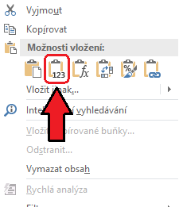
Příloha žádosti o dotaci v Opatření I. Systémový rozvoj sportu dětí a mládeže Programu podpory sportu a tělovýchovy v hlavním městě Praze pro rok 2024

Jmenný seznam účastníků projektu

Pokyny k vyplňování dokumentu:
V celém dokumentu vyplňujte pouze zelená pole.
Vyplňte krycí list a všechny čtyři následující listy.

Název žadatele:
IČO žadatele:
Název realizátora:
IČO realizátora:

Velikost členské základny se vypočítává automaticky dle vyplněných listů se seznamy členů.

Členská základna (pouze bezchybně vyplněné zápisy) | bez registrace ve svazu | s registrací ve svazu bez účasti v soutěžích | s registrací ve svazu s účastí v soutěžích | celkový počet členů (součet) | prům. počet trénin-ků | počet trenérů | Členská základna (pouze chybně vyplněné zápisy) | počet chybných zápisů
6-10 let včetně | 0 | 0 | 0 | 0 | 0 | 0 | 6-10 let včetně | 0
11-15 let včetně | 0 | 0 | 0 | 0 | 0 | 0 | 11-15 let včetně | 0
16-18 let včetně | 0 | 0 | 0 | 0 | 0 | 0 | 16-18 let včetně | 0
Celkem | 0 | 0 | 0 | 0 | 0 | 0 | trenéři | 0

Celkem s registrací ve svazu: |  | 0 |  |  |  |  |  |  | Pro zapojení do Projektu je třeba uvést minimálně 20 členů registrovaných ve svazu.

Nápověda: pro hromadné kopírování dat z jiného souboru použijte kliknutí pravým tlačítkem myši a vyberte funkci "VLOŽIT HODNOTY", abyste neporušili formátování souboru, viz. obr. níže:

